6-1-1_人口密度
■市町別人口密度（令和２年）

【表１】市町別人口密度（総面積・令和２年） |  |  |  | 【表２】市町別人口密度（可住地面積・令和2年） |  |  |  | （参考）
 | 人口 | 総面積 | 人口密度 |  | 人口 | 可住地面積 | 人口密度 |  | 湖沼面積 | 林野面積
 | （人） | （km2） | （人/km2） |  | （人） | （km2） | （人/km2） |  | （km2） | （km2）
滋賀県 | 1413610 | 4017.38 | 351.87 | 滋賀県 | 1413610 | 1299.57 | 1087.75 | 滋賀県 | 673.17 | 2044.64
大津市 | 345070 | 464.51 | 742.87 | 大津市 | 345070 | 123.73 | 2788.90 | 大津市 | 89.92 | 250.86
彦根市 | 113647 | 196.87 | 577.27 | 彦根市 | 113647 | 72.92 | 1558.52 | 彦根市 | 98.59 | 25.36
長浜市 | 113636 | 681.02 | 166.86 | 長浜市 | 113636 | 164.28 | 691.72 | 長浜市 | 143.18 | 373.56
近江八幡市 | 81122 | 177.45 | 457.15 | 近江八幡市 | 81122 | 80.01 | 1013.90 | 近江八幡市 | 78.18 | 19.26
草津市 | 143913 | 67.82 | 2121.98 | 草津市 | 143913 | 46.31 | 3107.60 | 草津市 | 19.17 | 2.34
守山市 | 83236 | 55.74 | 1493.29 | 守山市 | 83236 | 45.29 | 1837.84 | 守山市 | 10.16 | 0.29
栗東市 | 68820 | 52.69 | 1306.13 | 栗東市 | 68820 | 29.58 | 2326.57 | 栗東市 | 0.00 | 23.11
甲賀市 | 88358 | 481.62 | 183.46 | 甲賀市 | 88358 | 156.14 | 565.89 | 甲賀市 | 0.00 | 325.48
野洲市 | 50513 | 80.14 | 630.31 | 野洲市 | 50513 | 48.23 | 1047.34 | 野洲市 | 19.58 | 12.33
湖南市 | 54460 | 70.40 | 773.58 | 湖南市 | 54460 | 33.08 | 1646.31 | 湖南市 | 0.00 | 37.32
高島市 | 46377 | 693.05 | 66.92 | 高島市 | 46377 | 117.76 | 393.83 | 高島市 | 181.93 | 393.36
東近江市 | 112819 | 388.37 | 290.49 | 東近江市 | 112819 | 163.32 | 690.78 | 東近江市 | 5.15 | 219.90
米原市 | 37225 | 250.39 | 148.67 | 米原市 | 37225 | 65.48 | 568.49 | 米原市 | 27.32 | 157.59
日野町 | 20964 | 117.60 | 178.27 | 日野町 | 20964 | 56.20 | 373.02 | 日野町 | 0.00 | 61.40
竜王町 | 11789 | 44.55 | 264.62 | 竜王町 | 11789 | 29.15 | 404.43 | 竜王町 | 0.00 | 15.40
愛荘町 | 20893 | 37.97 | 550.25 | 愛荘町 | 20893 | 28.73 | 727.22 | 愛荘町 | 0.00 | 9.24
豊郷町 | 7132 | 7.80 | 914.36 | 豊郷町 | 7132 | 7.80 | 914.36 | 豊郷町 | 0.00 | 0.00
甲良町 | 6362 | 13.63 | 466.76 | 甲良町 | 6362 | 11.89 | 535.07 | 甲良町 | 0.00 | 1.74
多賀町 | 7274 | 135.77 | 53.58 | 多賀町 | 7274 | 19.67 | 369.80 | 多賀町 | 0.00 | 116.10
資料：「国勢調査」総務省統計局 |  |  |  | 資料：「国勢調査」総務省統計局 |  |  |  | 資料：「全国都道府県市区町村別面積調」国土地理院
「全国都道府県市区町村別面積調」国土地理院 |  |  |  |  |  |  |  | 「2020年農林業センサス」農林水産省

【図１】市町別人口密度（総面積・令和２年）
【図２】市町別人口密度（可住地面積・令和２年）

総面積でみたときの人口密度が高いのは、草津市（2121.98人/km2）、守山市（1493.29人/km2）、栗東市（1306.13人/km2）の順です。
人口密度が低いのは、多賀町（53.58人/km2）、高島市（66.92人/km2）、米原市（148.67人/km2）の順です。
可住地面積でみたときの人口密度が高いのは、草津市（3107.60人/km2）、大津市（2788.90人/km2）、栗東市（2326.57人/km2）の順です。
人口密度が低いのは、多賀町（369.80人/km2）、日野町（373.02人/km2）、高島市（393.83人/km2）の順です。

※1 米原市の境界の一部が未定になっているため、米原市と県の総面積は参考値です。
※2 可住地面積は総面積から湖沼面積と林野面積を引いたものです。
湖沼面積は琵琶湖、西の湖、余呉湖の面積の合計です。

6-2-3_男女別人口
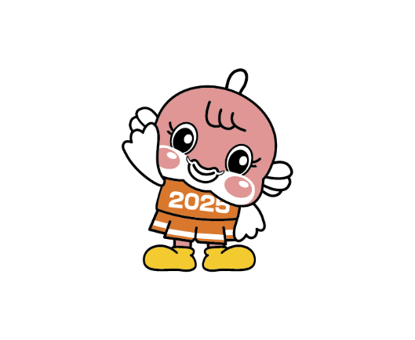
【図１】市町別男女別人口
■市町別男女別人口と年齢３階級別割合（令和５年10月１日現在）
 |  |  | 総数（人） | 男(％) |  |  | 女(％) |  |  | 総数(％)
 | 男（人） | 女（人） |  | 0～14歳 | 15～64歳 | 65歳以上 | 0～14歳 | 15～64歳 | 65歳以上 | 0～14歳 | 15～64歳 | 65歳以上
大津市 | 166270 | 178780 | 345050 | 13.9 | 60.6 | 25.5 | 12.2 | 58.0 | 29.8 | 13.0 | 59.3 | 27.7
彦根市 | 55974 | 56336 | 112310 | 12.9 | 63.8 | 23.3 | 12.0 | 58.9 | 29.0 | 12.5 | 61.4 | 26.2
長浜市 | 53931 | 56836 | 110767 | 13.3 | 59.5 | 27.2 | 11.7 | 55.5 | 32.8 | 12.5 | 57.4 | 30.1
近江八幡市 | 39459 | 41281 | 80740 | 14.0 | 60.1 | 25.9 | 13.0 | 56.2 | 30.8 | 13.5 | 58.1 | 28.4
草津市 | 74458 | 73193 | 147651 | 14.2 | 66.0 | 19.7 | 13.9 | 61.3 | 24.8 | 14.1 | 63.7 | 22.3
守山市 | 41614 | 43349 | 84963 | 16.6 | 62.8 | 20.6 | 15.4 | 60.3 | 24.3 | 16.0 | 61.5 | 22.5
栗東市 | 34204 | 34866 | 69070 | 16.0 | 66.3 | 17.8 | 14.9 | 63.8 | 21.3 | 15.4 | 65.0 | 19.5
甲賀市 | 43431 | 43406 | 86837 | 12.7 | 60.5 | 26.8 | 11.7 | 55.5 | 32.8 | 12.2 | 58.0 | 29.8
野洲市 | 25045 | 25160 | 50205 | 14.3 | 61.3 | 24.4 | 12.7 | 57.6 | 29.6 | 13.5 | 59.5 | 27.0
湖南市 | 27857 | 25961 | 53818 | 12.8 | 63.4 | 23.8 | 12.7 | 57.7 | 29.6 | 12.7 | 60.7 | 26.6
高島市 | 21828 | 22700 | 44528 | 11.0 | 54.5 | 34.5 | 9.5 | 49.9 | 40.6 | 10.2 | 52.1 | 37.6
東近江市 | 55639 | 55676 | 111315 | 13.3 | 61.6 | 25.1 | 12.7 | 56.5 | 30.8 | 13.0 | 59.0 | 28.0
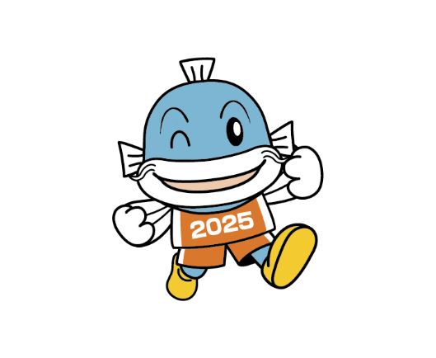
米原市 | 17449 | 18623 | 36072 | 13.5 | 58.2 | 28.3 | 12.0 | 54.3 | 33.6 | 12.7 | 56.2 | 31.1
日野町 | 10405 | 10111 | 20516 | 12.3 | 59.0 | 28.7 | 11.8 | 52.7 | 35.5 | 12.1 | 55.9 | 32.1
竜王町 | 5950 | 5433 | 11383 | 12.0 | 61.5 | 26.5 | 12.4 | 53.1 | 34.5 | 12.2 | 57.4 | 30.3
愛荘町 | 10271 | 10422 | 20693 | 15.8 | 62.2 | 22.0 | 15.2 | 57.9 | 26.8 | 15.5 | 60.0 | 24.4
豊郷町 | 3398 | 3587 | 6985 | 14.3 | 58.9 | 26.8 | 13.4 | 54.9 | 31.7 | 13.8 | 56.8 | 29.3
甲良町 | 2936 | 3153 | 6089 | 12.0 | 56.7 | 31.3 | 9.5 | 52.0 | 38.4 | 10.7 | 54.3 | 35.0
多賀町 | 3442 | 3669 | 7111 | 15.3 | 52.4 | 32.4 | 13.5 | 48.6 | 37.9 | 14.4 | 50.4 | 35.2
滋賀県 | 693561 | 712542 | 1406103 | 13.8 | 61.6 | 24.6 | 12.7 | 57.7 | 29.6 | 13.2 | 59.6 | 27.1
資料：「県推計人口」県統計課 |  |  | ※年齢３階級別割合は小数第２位を四捨五入しているので合計が100％にならない場合があります。
【図２】市町別年齢３階級別割合(男)
【図３】市町別年齢３階級別割合(女)

